关系图
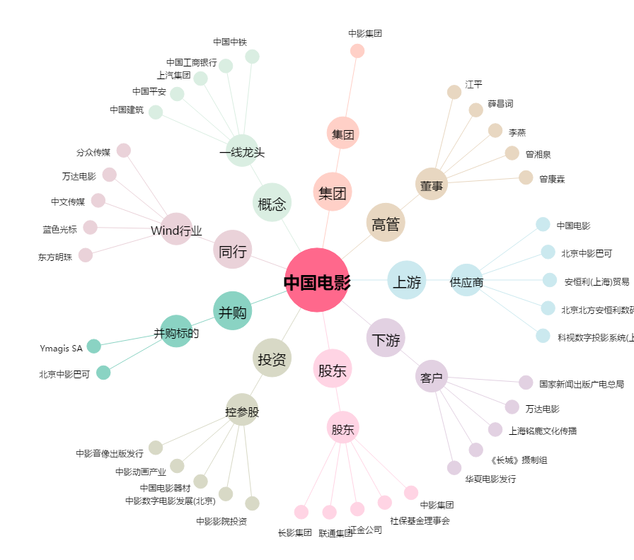
中国电影[600977.SH] - 关系概览图

